Лист 1
Прайс-лист
МИР ПРЯЖИ

В валюте: руб. (курс 1).
Цены указаны на 07.08.2020

№ | Номенклатура/ Характеристика номенклатуры | Описание | Изображение | Артикул | Цена | Ед. | Остаток | Ссылка на сайт
 | Набор для вышивания "Thea Gouverneur" 0470 London/Лондон | Набор для вышивания "Thea Gouverneur" 0470 London/Лондон |  | 470 | 4206.55 |  |  | Изображение
 | Набор для вышивания "Thea Gouverneur" 0470 London/Лондон |  |  |  | 4206.55 | шт | 1 | Изображение
 | Набор для вышивания "Thea Gouverneur" 0471 New York/Нью-Йорк | Набор для вышивания "Thea Gouverneur" 0471 New York/Нью-Йорк |  | 471 | 4178.00 |  |  | Изображение
 | Набор для вышивания "Thea Gouverneur" 0471 New York/Нью-Йорк |  |  |  | 4178.00 | шт | 1 | Изображение
 | Набор для вышивания "Thea Gouverneur" 3008 Salt & Pepper/Соль и перец | Набор для вышивания "Thea Gouverneur" 3008 Salt & Pepper/Соль и перец | 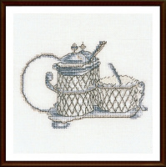 | 3008 | 876.26 |  |  | Изображение
 | Набор для вышивания "Thea Gouverneur" 3008 Salt & Pepper/Соль и перец |  |  |  | 876.26 | шт | 1 | Изображение
 | Набор для вышивания "Thea Gouverneur" 3009 Salt & Pepper/Соль и перец | Набор для вышивания "Thea Gouverneur" 3009 Salt & Pepper/Соль и перец | 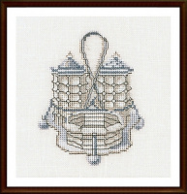 | 3009 | 876.26 |  |  | Изображение
 | Набор для вышивания "Thea Gouverneur" 3009 Salt & Pepper/Соль и перец |  |  |  | 876.26 | шт | 1 | Изображение

